Trang tính1
LUỒNG ĐĂNG NHẬP/ ĐĂNG KÍ
Đăng nhập | Test Case Description | Test Case Procedure | Expected Result | Test Result | Image
 | Đăng nhập vào trang tổ chức
 | Đăng nhập và̀o trang sinh viên |  |  | Đăng nhập vào trang tổ chức trước, sau đó đăng nhập vào trang sinh viên mà vẫn chạy vào trang tổ chức
Đăng xuất |  |  |  | Đã đăng xuất nhưng trạng thái header không thay đổi
Phân hệ sinh viên | Column1 | Column2 | Column3 | Column32 | Column4
ID | Test Case Description | Test Case Procedure | Expected Result | Test Result | Image
Đăng kí |  |  |  | Đăng kí kiểm tra mật khẩu ít nhất 6 kí tự (Lỡ đăng kí 6 kí tự rùi, mà không đăng nhập được vì đăng nhập yêu cầu 8 kí tự)
Header
Truy cập trang chủ | Trang chủ phân hệ sinh viên gồm: +BANNER: Hiển thị các câu lạc bộ (hiệu ứng chạy slider) +Section SỰ KIỆN SẮP DIỄN RA: Hiển thị các sự kiện (cả cuộc thi lẫn chương trình sắp diễn ra : NHỎ HƠN HOẶC BẰNG 1 TUẦN) +Section TUYỂN THÀNH VIÊN: Hiển thị các câu lạc bộ đang mở đơn tuyển thành viên. |  |  | 1. Hiển thị các câu lạc bộ không tuyển thành viên
Truy cập vào trang danh sách sự kiện: cuộc thi và chương trình | Trên header người dùng di chuột vào SỰ KIỆN sẽ hiện ra trang danh sách CUỘC THI hoặc CHƯƠNG TRÌNH TH1: click vào sự kiện, hệ thống hiển thị tất cả sự kiện bao gồm cả cuộc thi và sự kiện Người dùng có thể lọc sự kiện theo “Đơn đang mở”, “Thời gian: từ … đến …” Phân loại: học thuật hoặc phi học thuật Khi click vào từng sự kiện sẽ dẫn đến trang chi tiết sự kiện TH2: Click vào cuộc thi, sẽ dẫn hiện tất cả cuộc thi VÀ Bộ lọc giống ở tất cả sự kiện TH3: Click vào chương trình, sẽ dẫn hiện tất cả chương trình VÀ Bộ lọc giống ở tất cả sự kiện |  |  | 1. Chưa lọc được theo ngày bắt đầu và ngày kết thúc
 | Tất cá sự kiện khi sinh viên muốn đăng kí thì phải chắc chắn sinh viên đã lưu số điện thoại trong tài khoản rồi Với trường hợp sinh viên chưa cập nhật số điện thoại, nếu sự kiện còn chỗ thì khi click vào đăng kí hệ thống hiện thị popup SINH VIÊN CẬP NHẬT SỐ ĐIỆN THOẠI. Khi sinh viên click vào “Thêm” Thì hệ thống chuyển đến trang hô sơ sinh viên để sinh viên tự cập nhật số điện thoại Sau khi cập nhật số điện thoại: Hệ thống thông báo “Đã lưu thông tin thành công” |  |  | ok
 | Khi click vào 1 chương trình, hệ thống sẽ dẫn đến trang chi tiết sự kiện: Trang chi tiết sự kiện kiện các thông tin gồm: Banner, Tên sự kiện, Đơn vị tổ chức. Thông tin: Thời gian, Địa điểm, Phân loại hoạt động,Số lượng slot còn lại. Nội dung mô tả gồm tên sự kiện, đơn vị tổ chức, mô tả chi tiết |  |  | Trang chi tiết thiếu thông tin Phân loại hoạt động
 | Đối với sự kiện không cần Form: Người dùng ấn Đăng ký tham gia là hoàn thành Đối với sự kiện cần Form: Người dùng cần điền form và ấn “Nộp” để đăng ký. Sau khi ấn Nộp, màn hình sẽ quay về trag Chi tiết sự kiện, nút “Đăng ký tham gia” trở thành nút “Đã đăng ký/Đang chờ’
Truy cập vào chi tiết 1 chương trình | Giao diện |  | Trang chi tiết sự kiện kiện các thông tin gồm: Banner, Tên sự kiện, Đơn vị tổ chức. Thông tin: Thời gian, Địa điểm, Phân loại hoạt động,Số lượng slot còn lại. Nội dung mô tả gồm tên sự kiện, đơn vị tổ chức, mô tả chi tiết
 | Chi tiết trạng thái button: Trạng thái 1: "Không còn nhận đơn" (Hiện ra khi quá thời gian nhận đơn và người dùng không đăng ký thành công). Trạng thái 2: "Đăng ký tham gia" (Nếu còn chỗ). Trạng thái 3: "Đăng ký hàng chờ" (Nếu hết chỗ và còn trong thời gian mở đơn). Trạng thái 4: Đang chờ (Sau khi ấn Đăng ký hàng chờ thành công) Trạng thái 5: "Đã đăng ký" (Hiện ra khi đăng ký thành công). Trạng thái 6: "Check-in" (Chỉ hiện khi đến giờ sự kiện và trạng thái là “Đã đăng kí”). Trạng thái 7: "Đã Check-in" (Hiển thị khi ấn nút “Check-in” “Đã đăng kí”). Trạng thái 8: "Hết giờ Check-in" (Chỉ hiện khi đơn vị tổ chức chọn nút “Hết giờ check-in” “Đã đăng kí”). Trạng thái 9: Check-out (Chỉ hiển thị khi đơn vị tổ chức chọn check out) Trạng thái 10: Đã check-out (Chỉ hiển thị khi ấn nút “Check-out”) Trạng thái 11 : Đã kết thúc (Chỉ hiển thị khi ban tổ chức ấn nút “Kết thúc chương”) | Trạng thái 1: "Không còn nhận đơn" Hiện ra khi quá thời gian nhận đơn và người dùng không đăng ký thành công | button hiện: Không còn nhận đơn | button hiện: Không còn nhận đơn
 |  | Trạng thái 2: "Đăng ký tham gia" (Nếu còn chỗ). | Button hiện đăng kí tham gia | Button hiện đăng kí tham gia
 |  | Trạng thái 3: "Đăng ký hàng chờ" (Nếu hết chỗ và còn trong thời gian mở đơn). | Button Đăng kí hàng chờ | Không test được
 |  | Trạng thái 4: Đang chờ (Sau khi ấn Đăng ký hàng chờ thành công) | button đang chờ | Không test được
 |  | Trạng thái 5: "Đã đăng ký" (Hiện ra khi đăng ký thành công). | Button đã đăng kí | Button đã đăng kí | Sau khi hiện nút đã đăng kí, thì kèm theo nút "HỦY ĐĂNG KÍ" nhưng nút này không có tác dụng, hệ thống vẫn ghi nhận là đã đăng kí, dù nút có thay đổi trạng thái thành "Đăng kí tham gia", không thể đăng kí lại được - Trong sự kiện của tôi vẫn hiện sự kiện đó - Trong sự kiện đã hủy cũng hiện sự kiện đó
 |  | Trạng thái 6: "Check-in" (Chỉ hiện khi đến giờ sự kiện và trạng thái là “Đã đăng kí”). | Button checkin | Không test được
 |  | Trạng thái 7: "Đã Check-in" (Hiển thị khi ấn nút “Check-in” “Đã đăng kí”). | Button đã checkin | Không test được
 |  | Trạng thái 8: "Hết giờ Check-in" (Chỉ hiện khi đơn vị tổ chức chọn nút “Hết giờ check-in” “Đã đăng kí”). | Button hết giờ checkin | Không test được
 |  | Trạng thái 9: Check-out (Chỉ hiển thị khi đơn vị tổ chức chọn check out) | Button Chech-out | Không test được
 |  | Trạng thái 10: Đã check-out (Chỉ hiển thị khi ấn nút “Check-out”) | Button Đã check-out | Không test được
 |  | Trạng thái 11 : Đã kết thúc (Chỉ hiển thị khi ban tổ chức ấn nút “Kết thúc chương”) | Button Đã kết thúc | Không test được
 | Đăng kí chương trình | Chương trình cần form | đang kí luôn | oke
 |  | Chương trình không cần form |  | button hiện đã đăng kí | button hiện đã đăng kí
Truy cập vào chi tiết 1 cuộc thi | Giao diện |  | Trang chi tiết sự kiện kiện các thông tin gồm: Banner, Tên sự kiện, Đơn vị tổ chức. Thông tin: Thời gian, Địa điểm, Phân loại hoạt động,Số lượng slot còn lại. Nội dung mô tả gồm tên sự kiện, đơn vị tổ chức, mô tả chi tiết | oke | oke
 | Đăng kí nhóm |  |  |  | Sử dụng form của hệ thống oke
 | Đăng kí́ cá nhân |  |  |  | Sử dụng form của hệ thống oke
Truy cập vào trang Liên hệ |  |  |  | Thiếu mất link website
Truy cập vào trang danh sách câu lạc bộ |  | Người dùng kích chọn vào “Câu lạc bộ” trên thanh menu. Hệ thống hiển thị danh sách tất cả các câu lạc bộ | Hệ thống hiển thị danh sách tất cả các câu lạc bộ | Hệ thống hiển thị danh sách tất cả các câu lạc bộ

Xem chi tiết thông tin câu lạc bộ | Người dùng kích chọn vào 1 câu lạc bộ trong danh sách câu lạc bộ sẽ hiển thị ra Trang thông tin chi tiết câu lạc bộ: Banner, Logo, Ảnh 2 bên (thật ra database k có thì mn bỏ cũng được). Bên dưới là thông tin về CLB và nút “Xem thành viên”. Tại đây chia làm 2 nhánh | oke
 | - CLB đang tuyển thành viên sẽ hiển thị thêm nút “Đăng ký ngay”. |  |  | Khi clb mở đơn thì bên sinh viên hiện button "ỨNG TUYỂN VÀO CLB" và hiện ra câu hỏi nhưng clb có đẩy form gì đou
 | Khi ấn vào Đăng ký ngay sẽ hiển thị ra form của CLB cho người dùng điền kèm nút “Nộp”.
 | Ấn “Nộp” sẽ hiển thị giao diện thông báo và nút “OK”. Ấn “OK” sẽ quay về Trang “chi tiết câu lạc bộ”. Lúc này Nút “Đăng ký ngay” sẽ thành nút “Đã đăng ký” |  |  | Chuyển thành button "Đã nộp đơn ứng tuyển"
Tìm kiếm CUỘC THI, CHƯƠNG TRÌNH HOẶC CÂU LẠC BỘ bằng thanh Search |  |  |  | oke

hồ sơ cá nhân - sự kiện của tôi | Cho phép hiển thị các tab nhỏ hơn:Đã đăng ký, Đã tham gia, Phòng chờ, Đã hủy. Đã đăng ký: Hiển thị các sự kiện đã đăng ký, kèm nút “Hủy đăng ký”.. Khi ấn nút “Hủy đăng ký”, Sau khi ấn Hủy đăng ký, sự kiện sẽ chuyển sang tab “Đã hủy” và ở trang “Chi tiết sự kiện” hiện lại nút “Đăng ký”.Tuy nhiên, sự kiện nào đã hết hạn đăng ký thì sẽ ẨN nút “Hủy đăng ký” Đã tham gia: Hiển thị các sự kiện đã tham gia,kèm thời gian check-in check-out. Phòng chờ: Hiển thị các sự kiện “Đang chờ”, kèm nút “Hủy đăng ký”.. Khi ấn nút “Hủy đăng ký”,, ở trang “Chi tiết sự kiện” hiện lại nút “Đăng ký hàng chờ”. Nếu có người hủy đăng ký sự kiện và đến lượt người dùng thế chỗ thì sự kiện sẽ chuyển sang mục “Đã đăng ký”. Tuy nhiên, nếu sự kiện không nhận đơn nữa và người dùng vẫn chưa được đăng ký thành công thì sẽ xóa sự kiện trong mục đăng ký hàng chờ. Đã hủy: Hiển thị các sự kiện người dùng đã hủy. Khi ấn nút “Đăng ký lại”, nếu sự kiện còn chỗ sẽ chuyển sang mục “Đã đăng ký”, nếu hết chỗ sẽ chuyển sang mục “Phòng chờ”. Tuy nhiên nếu đã hết hạn đăng ký cho sự kiện đó, nút đăng ký lại sẽ bị ẨN đi. |  |  | 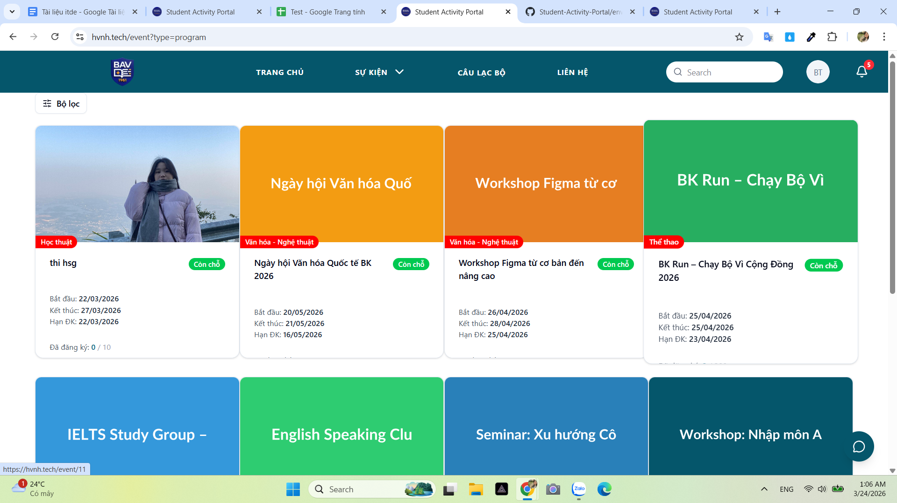
hồ sơ cá nhân - tab lịch sử CLB | Cho phép hiển thị các tab nhỏ hơn: CLB đã tham gia và CLB đã nộp đơn CLB đã tham gia:hiển thị các câu lạc bộ mà người đó đã tham gia. Ấn vào CLB sẽ ra trang “Thông tin chi tiết CLB” CLB đã nộp đơn: Hiển thị các CLB người đó đã từng nộp đơn đăng ký kèm “Ngày nộp” và “Kết quả” gồm :Đã nộp đơn, Chờ phỏng vấn, Trúng tuyển/Không trúng tuyển
Hồ sơ cá nhân - chỉnh sửa hồ sơ cá nhân | Sinh trong trường |  |  |  |  | Ở đây k cần thiết phải làm 2 loại hồ sơ, bản chất nó chỉ khác mỗi mail thôi, cái này nên dùng cho admin hoặc tổ chức để thống kê lại thôi
 | Sinh viên ngoài trường |  |  | Hồ sơ cá nhân - Họ tên - Mã sv -email - trường - Khoa - Lớp - Số điện thoại Những thông tin có sẵn : Họ tên, Mã sv, trường, Số điện thoại thì cập nhật được còn những thông tin còn lại không cập nhật được

Kích chọn chuông thông báo | OKE

Phân hệ quản lý
ID | Test Case Description | Test Case Procedure | Expected Result | Test Result
Header |  |  | Câu lạc bộ menu gồm: Trang chủ, dropdown sự kiện ( Chương trình, Cuộc thi), Dropdown Quản lý (Thông tin câu lạc bộ, ứng viên, thành viên, ), Liên hệ, avarta ( khi di chuộc vào thì hiện hồ sơ và đăng xuât), chuông thông báo
 |  |  | Bên thứ 3: Trang chủ, dropdown sự kiện ( Chương trình, Cuộc thi), Dropdown Quản lý (Thông tin câu lạc bộ, ứng viên, thành viên, ), Liên hệ, avartar( khi di chuột vào thì hiện hồ sơ và đăng xuât), chuông thông báo
Trang chủ |  |  |  | Mặc dù đã tạo nhiều sự kiện sắp diễn ra Nhưng trang chủ không hiện sự kiện sắp diễn ra nào Đang để là sự kiện đang diễn ra. Còn mục tiêu ban đầu là sự kiện SẮP DIỄN RA (<= 1 TUẦN) Cứ search 1 cái là ra phân hệ sinh viên
Dropdown sự kiện | click vào dropdown Tất cả sự kiện |  | Hiển thị tất cả sự kiện bộ lọc “Đơn đang mở”, “Thời gian: từ … đến …” Phân loại: học thuật hoặc phi học thuật | 1. Quản lý các trạng thái: Tất cả bản nháp, chờ duyệt, đã công bố, đang diễn ra, đã kết thúc, đã hủy 2. Click vào cuộc thi/chương trình nhưng không đổi trang mà vẫm giữ trang tất cả sự kiện
 | click vào header sự kiện |  |  | Bị nhảy ra trang đăng nhập
 | Nhấp tạo mới chương trình |  |  | 1. Có thêm hình thức xét duyệt là : - Duyệt tự động: AI đăng kí cũng được duyệt - Duyệt thủ công: BTC tự duyệt 2. Phân loại hoạt động: Hiện tại nghiệp vụ chỉ nên là HỌC THUẬT hoặc PHI HỌC THUẬT thôi 3. Nếu đang tạo chương trinh Đến bước chọn dùng form hay không Nếu chọn dùng form mà chưa có form người dùng cần tạo nhưng khi tạo xong sẽ nhảy luôn sang phần quản lý biểu mẫu và mất hết quá trình tạo chương trình trước đó 4. Chọn sử dụng biểu mẫu mà k có biểu mẫu nào thì vẫn tạo được 5. Hơn nữa theo t thì chương trình nào quản lý form đó và form không cần mở đóng đâu, quản lý qua các trạng thái nút là oke rồi. Nút đăng ký chỉ hiện trong tg đăng ký mà ngta chỉ có thể điền form khi nút đăng ký hiện 6. Khi tạo xong có thêm thao tác "GỬI DUYỆT" Chỉ cần nhấp gửi duyệt là thành sự kiện công khai luôn nhưng mình đang bỏ luồng này mà
 | Tạo mới cuộc thi |  |  | như trên
 | Quản lý biểu mẫu tạo biểu mẫu |  |  | đóng rùi làm sao mở được Mà mói chung như ở trên thì không cần đóng mở biểu mẫu đâuuu | 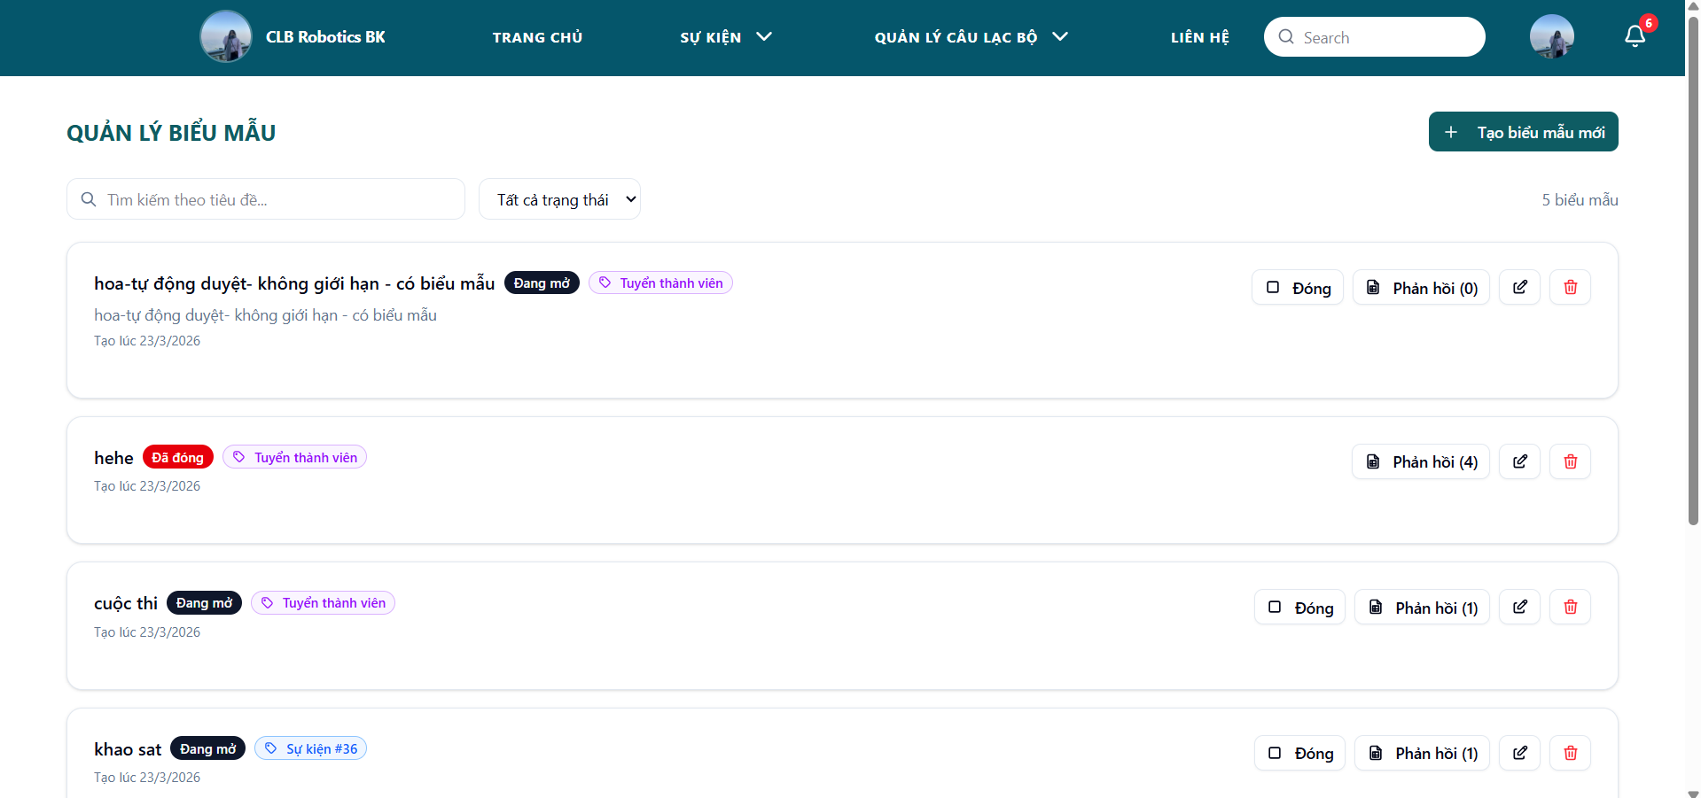
Chi tiết sự kiện | Thông tin chung:Thời gian, Địa điểm, Phân loại hoạt động,Số lượng slot còn lại. |  |  | oke
 | Nút chỉnh sửa |  |  | Không có nhưng đồng thời cũng không sửa hết được tất cả các thông tin cần thiết: Không sửa được thời gian,tên chương trình, phân loại,mô tả,địa điểm Tính năng gia hạn đăng ký bị lỗi.
 | Nút xóa |  |  | Không có nút xóa
 | Quản lý tham gia (ÁP CHO CHƯƠNG TRÌNH VÌ CUỘC THI CHƯA SỬA) |  | Hiển thị đầy đủ thông tin sinh viên: Họ tên, email, sđt, msv, trường, khoa, lớp | Mới chỉ có họ tên, mail,mã sinh viên Thêm thông tin trạng thái duyệt Không biết cột THAO TÁC để làm gì
 |  |  | 1. CHƯƠNG TRÌNH Giao diện gồm danh sách thông tin sinh viên tham gia kèm các nút +Xuất excel (xuất thông tin sinh viên và câu trả lời form (nếu có)), +Tất cả: Hiển thị tất cả sinh viên +Check-in: Hiển thị sinh viên đã check-in +Check-out Hiển thị sinh viên đã check-out Khi kích chọn 1 dòng sinh viên 1.1. Nếu chương trình CÓ FORM: Hiển thị Thông tin sinh viên Nội dung câu trả lời form Thời gian Check-in, Check-out Nút: Xuất Excel và Quay lại 1.2. Nếu chương trình KHÔNG CÓ: Hiển thị +Thông tin sinh viên +Thời gian Check-in, Check-out +Nút: Xuất Excel và Quay lại | 1.1. Không ấn vào xem chi tiết được=>Không có câu trả lời form, không có thời gian check in/out 1.2. Không ấn vào xem chi tiết được=>không có thời gian check in/out MỤC QUẢN LÝ ĐỘI THI LẠI NẰM Ở DƯỚI CÙNG TRANG CHI TIẾT CHỨ KHÔNG Ở QUẢN LÝ THAM GIA
Trạng thái nút |  |  | - Chưa đến giờ: Hiển thị nút “Chưa bắt đầu” - Đến giờ thì sẽ +Hiện nút “Check-in” bên phân hệ sinh viên +Chuyển sang nút “Hết giờ check-in” bên quản lý - Ấn nút “Hết giờ check-in” bên quản lý thì +Bên quản lý chuyển sang nút “Check-out” + Bên sinh viên sẽ hiện nút “Hết giờ Check in” - Ấn nút “Check out” bên quản lý + Bên quản lý chuyển sang nút Kết thúc chương trình + Bên sinh viên chuyển sang nút Check-out - Ấn nút “Kết thúc chương trình” bên quản lý +Bên quản lý hiện nút Đã kết thúc + Bên sinh viên chuyển sang nút “Đã kết thúc” | - Không có nút "Chưa bắt đầu", phải ấn "Bắt đầu sự kiện" thủ công chứ không dựa trên thời gian bắt đầu đã lưu - Mà theo luồng "Bắt đầu sự kiện" rồi mở/đóng check-in check out cũng được nhưng mà đạng có 2 kiểu không hiểu sao -Luồng ảnh dưới k ổn - Không test thay đổi trạng thái nút bên Sinh viên được |  | Sao lại ấn thủ công được, sự kiện đã set thời gian thì đến ngày nó phải tự động chuyển qua bắt đầu chứ
Luồng Ấn vào ra trang chỉnh sửa |  |  |  | Đang không có chỗ chỉnh sửa riêng, chỗ chỉnh sửa mặc định thì có 1 số thông tin k chỉnh được: thời gian,tên chương trình, phân loại,mô tả,địa điểm. |  | Cái sự kiện nếu muốn chỉnh sửa thời gian, địa điểm thì mình phải có thông báo lại, 1 là làm bản nháp để nó đăng và k chỉnh sửa, 2 là chỉnh sửa thì phải có cách để thông báo cho người dùng đã đăng kí biết sự kiện này đã chỉnh sửa
Quản lý thông tin CLB - CLB Robotics BK | Xem giao diện |  | đã thống nhất bỏ phần liên hệ | Vẫn còn phần liên hệ
 | Khi nhấp mở đơn đăng kí |  |  |  | 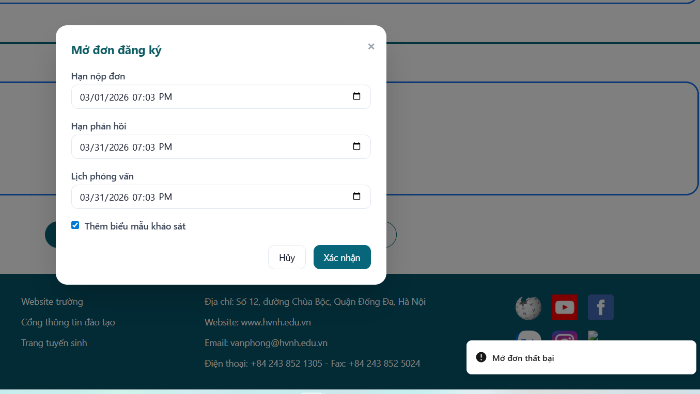
 | Khi nhấp chỉnh sửa ảnh | Thay đổi ảnh khác |  | Không thấy thay đổi
 | Khi nhấp chiỉnh sửa thông tin | thay đổi thông tin |  | Thông tin phần mô tả thì oke nhưng phần email, tik tok, facebook, sdt thì không co - xóa liên hệ đi
 | Cập nhật form đăng kí |  | Cập nhật form Đăng ký :Cho phép CLB chỉnh sửa form câu hỏi đăng ký(Tên biểu mẫu, Tên tiêu đề phần, Tên câu hỏi, Loại câu hỏi, Nút thùng rác xóa) và loại câu hỏi (Bắt buộc hoặc Không) và nút “Lưu biểu mẫu” | chỉ chọn biểu mẫu có sẵn thui | 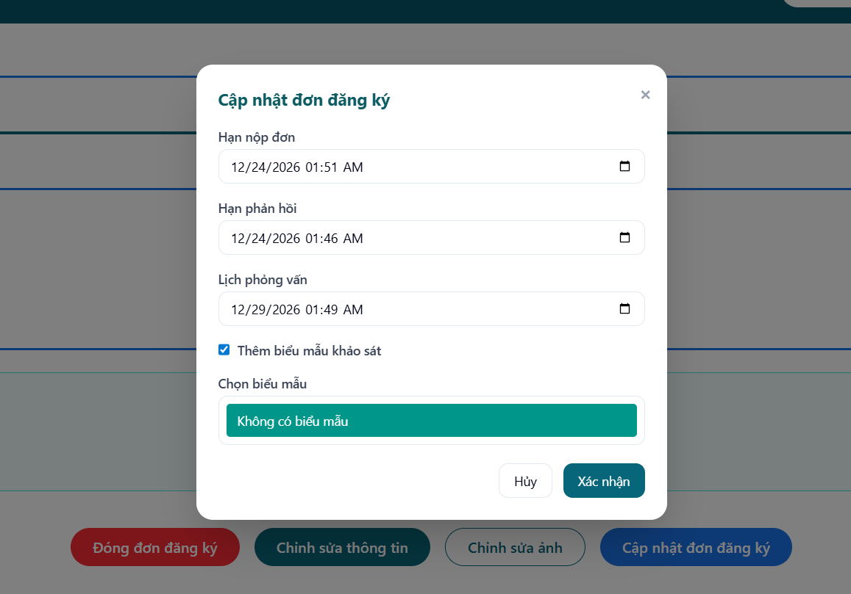
 | Quản lý tham gia |  | Giao diện gồm danh sách thông tin sinh viên tham gia - Họ tên, mã sinh viên, lớp, trường khoa kèm các nút Xuất excel (xuất thông tin sinh viên và câu trả lời form (nếu có)), Tất cả: Hiển thị tất cả sinh viên Check-in: Hiển thị sinh viên đã check-in Check-out Hiển thị sinh viên đã check-out | Giao diện gồm danh sách thông tin sinh viên tham gia - Họ tên, mã sinh viên, lớp, trường khoa kèm các nút Xuất excel (xuất thông tin sinh viên và câu trả lời form (nếu có)), Tất cả: Hiển thị tất cả sinh viên chờ duyệt đã duyệt Check-in: Hiển thị sinh viên đã check-in Check-out Hiển thị sinh viên đã check-out | 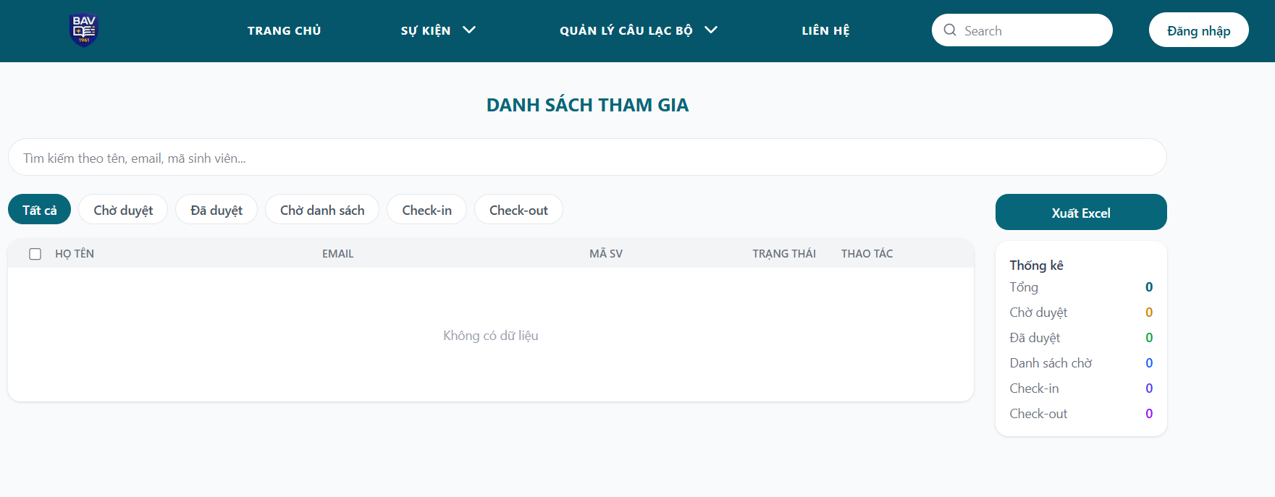
Quản lý ứng viên | Không có gì để xem
Quản lý thành viên | Xem danh sách thành viên |  | Danh sách thanh viên của đợt đăng ký kèm thông tin chung: Avartar, Họ tên, Gmail,SĐT, MSV,Trường, Lớp, Khoa và vai trò tương ứng. Tổng số thành viên Thanh công cụ tìm kiếm sinh viên bằng tên,email, mssv | Hiện tên, email, 20001/20008 là gì không biết, 19/3/2026 là gì không biết, vai trò
 |  | Nhấp nút xóa | Nút xóa: Khi ấn vào ra cảnh báo và khi chọn có hiện popup thông báo Nhấp đồng ý: Thành viên bị xóa | Nút xóa: Khi ấn vào ra cảnh báo và khi chọn có hiện popup thông báo Nhấp đồng ý: Thành viên bị xóa
 |  | Thêm thành viên |  | Không có chức năng thêm thành viên
Liên hệ |  |  |  | Thiếu link website trường
Chỉnh sửa hồ sơ |  |  | Người dùng chọn HỒ SƠ hệ thống sẽ chuyển đến trang hồ sơ của tổ chức bao gồm: Email, mật khẩu Người dùng nhấp chỉnh sửa , Hệ thống cho phép chỉnh sửa thông tin email,mật khẩu, logo và thông báo chỉnh sửa thành công | Hệ thống hiện 2 loại hồ sơ: 1. Hồ sơ tổ chức - Tên tổ chức - loại hình - mô tả Chỉnh sửa ngay và nhấp lưu thay đổi thành công ngay 2. Hồ sơ cá nhân - Họ tên - Mã sv -email - trường - Khoa - Lớp - Số điện thoại Những thông tin có sẵn : Họ tên, Mã sv, trường, Số điện thoại thì cập nhật được còn những thông tin còn lại không cập nhật được

PHÂN HỆ ADMIN
ID | Test Case Description | Test Case Procedure | Expected Result | Test Result
 |  |  | 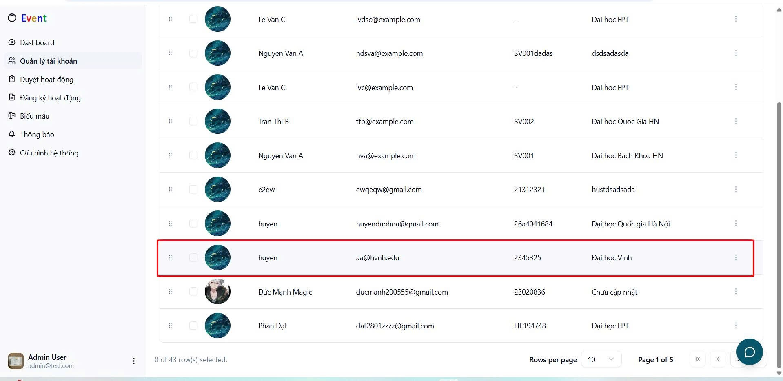 tài khoản Huyen này đã nhập mã OTP gì đâu mà hiện ở đây nhỉ
 |  |  | Admin Quản lý cả biểu mẫu của CLB hở | 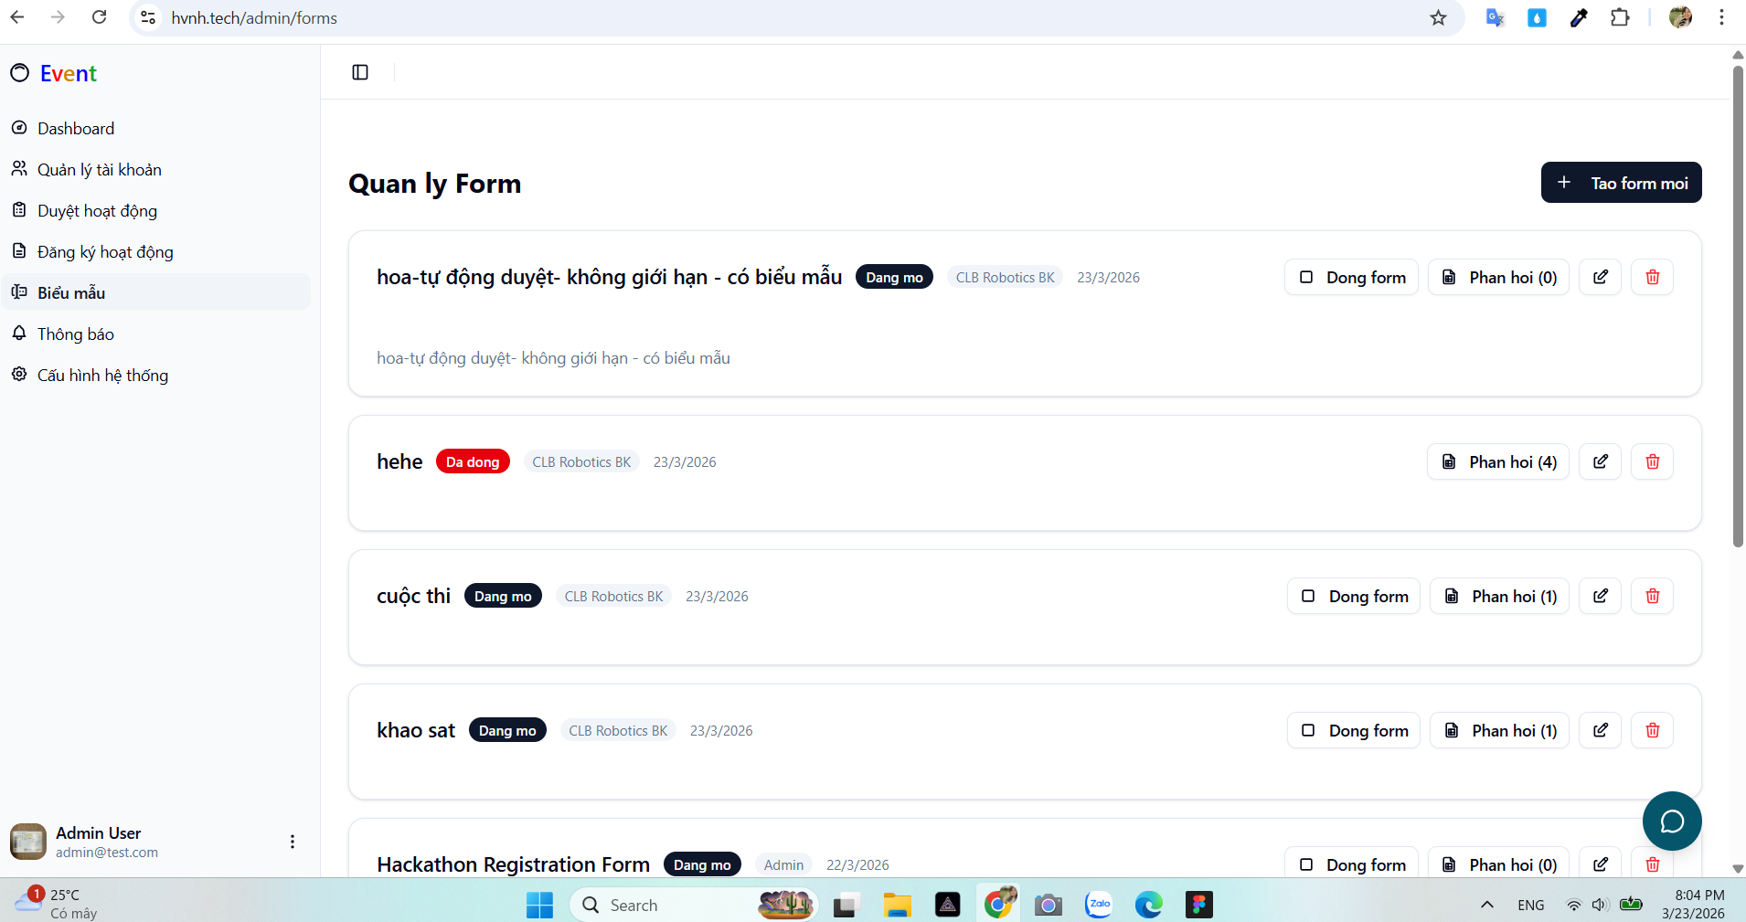
Truy cập trang chủ
Tạo tài khoản | kHÔNG HIỂU LẮM CÁI THÊM FILE EXCEL Ở ĐÂY SAI NGHIỆP VỤ TOÀN TẬP =))) |  |  | 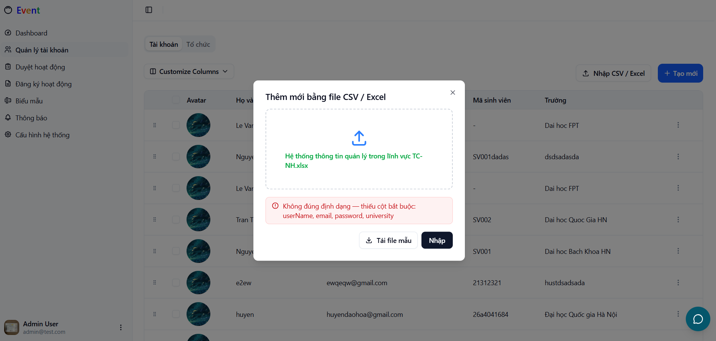
 |  |  |  |  | 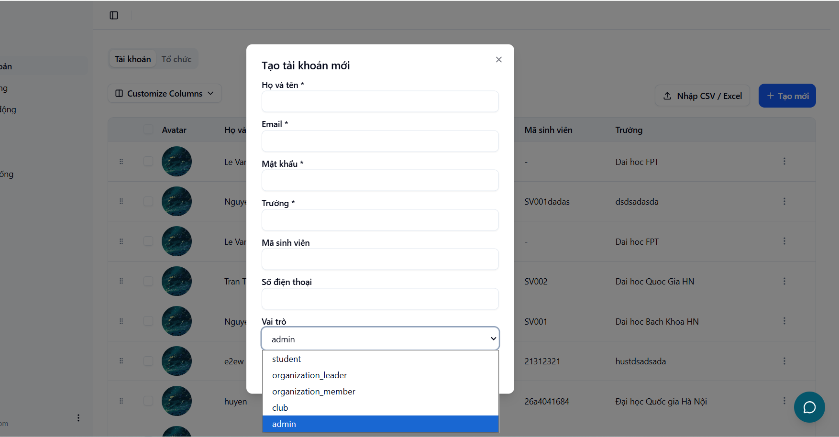
Quản lý tài khoản |  |  | Chia ra 3 tab: - Bên thứ 3, CLB: avarta, tên, email - SInh viên. SInh viên chia ra SInh viên trong trường và ngoài trường gồm : avarta, họ tên, mã sinh viên, email, trường Cùng có các chức năng: Chỉnh sửa, Xóa, Khóa | Có 2 tab: - Tài khoản gồm: avarta, họ tên, mã sinh viên, email, trường Có chức năng chỉnh sửa, phân quyền, Xóa - Tổ chức gồm: avarta, tên tổ chức, loại, email Có chức năng: Edit, delete (Nhưng cũng không sử dụng được)
 |  |  |  | 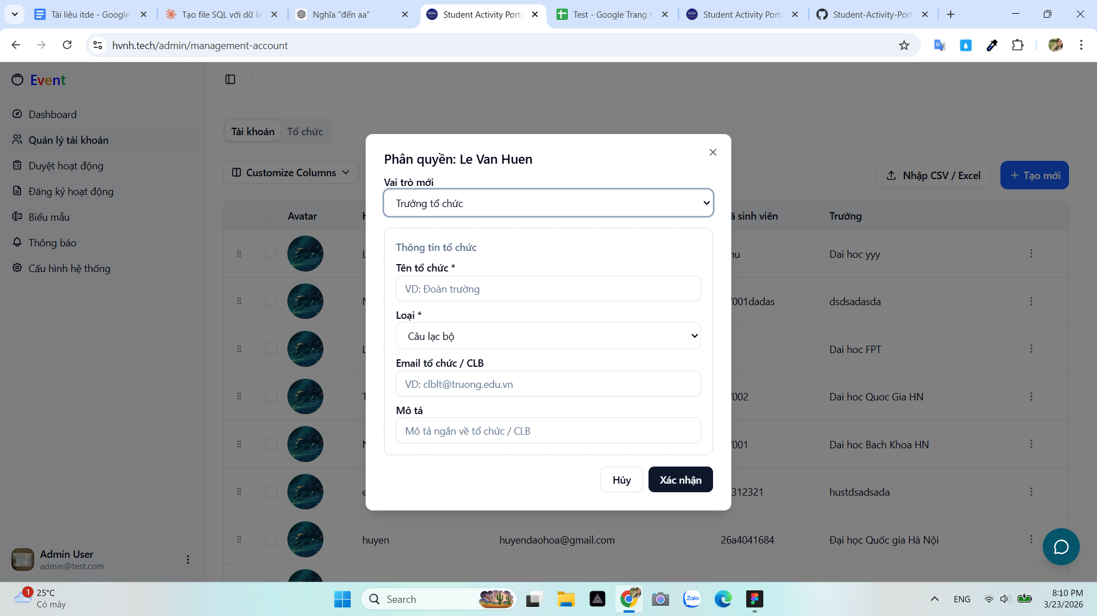 Chức năng phân quyền trưởng tổ/clb chức này, nhập luyên thuyên tổ chức cũng được |  | 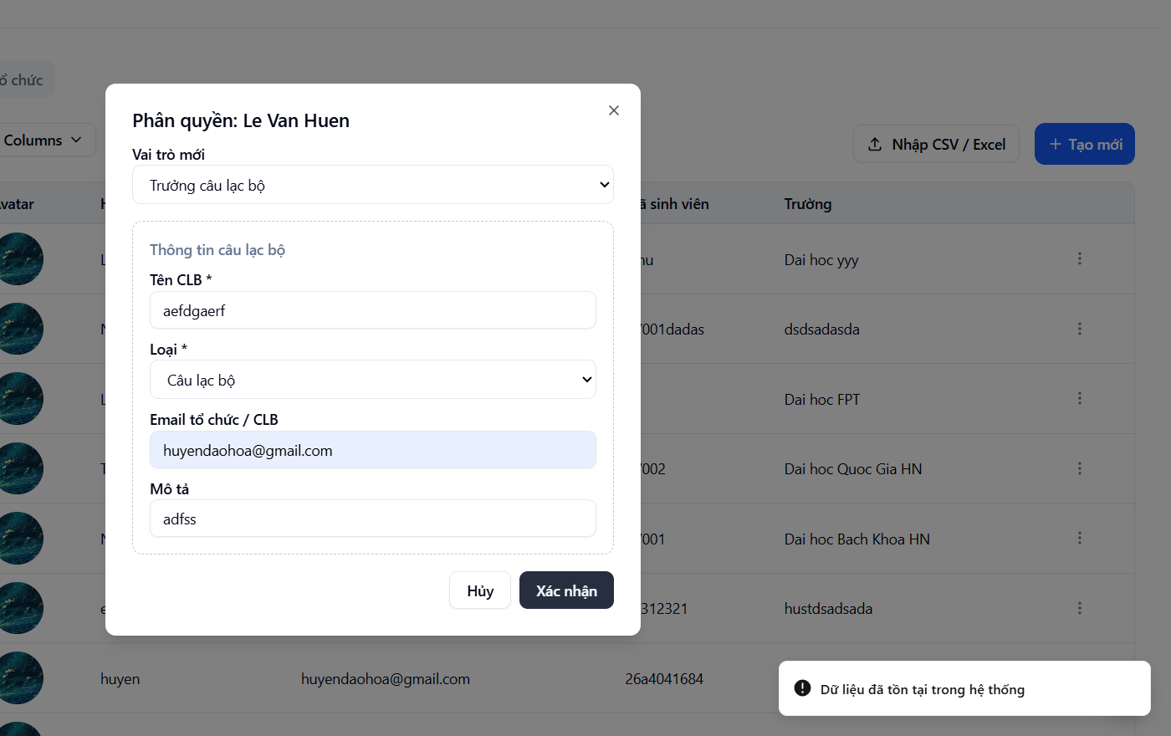
Chỉnh sửa tài khoản admin | không có

 | các chức năng khác không hiểu để làm gì

